상품제안서
오코텍스리사이클 블랙컬러 라이트에코백 (38cm*42cm) | 상품코드: F02374

 |  |  |  |  |  |  | 02-412-0044 | www.easy1.co.kr
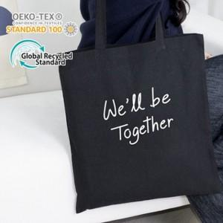

【상세/제작정보】 | 바닥면이 없는 라이트한 소재의 기본 에코백으로 가볍고 내츄럴한 느낌이 장점인 제품

【인쇄/포장옵션】 | 실크, 풀칼라 / OPP(비닐)

【공급단가】 | 수량 | 200~ | 500~ | 1,000~ | 2,000~ | 4,000~
*VAT별도 | 단가 | 1,490원 | 1,470원 | 1,430원 | 1,380원 | 1,320원

【상품 URL】 | https://easy1.co.kr:443/src/goods_detail.php?gdno=2374

